オンラインプロセスフロー
 |  | 2026.12.21
オンラインプロセスフロー |  |  |  |  | システム | CNレポート作成アプリ「LecMoc」
 |  |  |  |  | フォーマットNo. | KS2-4-04／SS2-1-01
業務プロセスID | LMMGMG05 |  | 業務プロセス名 | 営業担当引継登録
画面ID | MGMG05 |  | 画面名 | 引継確認画面
備 考
一括引継ぎ、個別引継ぎを行う対象を登録するにあたって確認を行う。

サイドメニューより
「営業担当登録・管理」を選択
MSMG01
担当者設定情報管理画面
MGMG03
営業担当引継画面
MGMG04
個別引継画面

No.3:登録キャンセル
No.3:登録キャンセル
MGMG05
引継確認画面

No.2:登録決定

LMMGMG-API-05
営業担当個別引継登録API

営業担当引継
情報
担当者情報
マスタ

No.2:登録決定
No.4:前画面遷移
モーダル
トースターメッセージ画面

MGMG05
引継確認画面

No.2:登録決定

LMMGMG-API-06
営業担当一括引継登録API
営業担当引継
情報
担当者情報
マスタ

No.4:前画面遷移
No.2:登録決定
モーダル
トースターメッセージ画面

<<凡例>>
本設計対象範囲

画面ID
画面名
ファイルID
ファイル名
APIID
API名
テーブル名
テーブル名
イベントNo イベント名
画面
ファイル
API

画面レイアウト
 |  | 2026.12.21
画面レイアウト |  |  | システム |  | CNレポート作成アプリ「LecMoc」
 |  |  | フォーマットNo. |  | SS1-2-02
画面イメージ

 | mgmg05 引継確認画面 |  |  | 【登録確認メッセージ】
 |  |  |  | 画面処理内容説明書 No.1
 | ■一括引継の場合
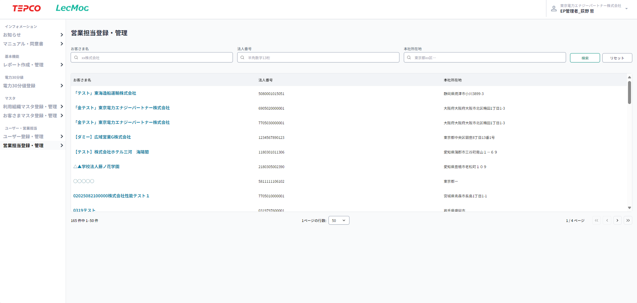
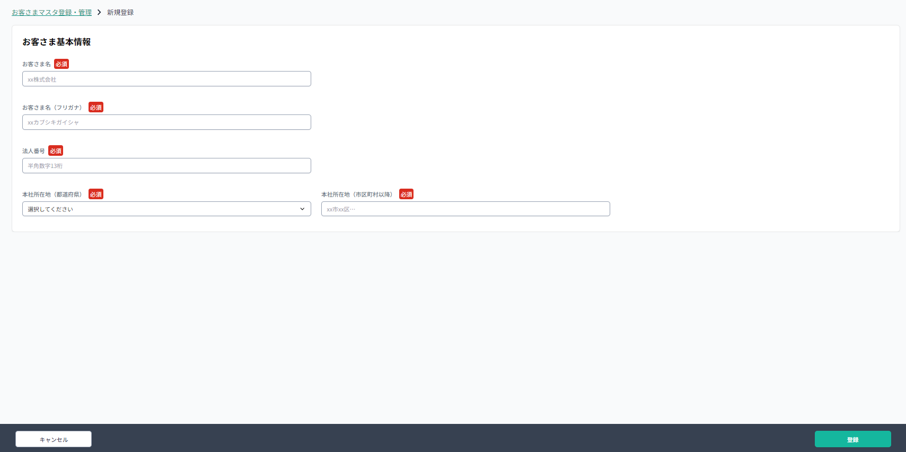
レポート一括ダウンロード ＞
エネルギーデータ集計 ＞
検索
検索
営業担当（引き継ぎ前）
営業担当（引き継ぎ後）
引継の詳細
実施時期
実施日
○ 即日実施
YYYY/MM/DD
必須
過去データ引継ぎ
□ 拠点データ・レポートカルテも引継ぐ
一括引継
個別引継
営業担当登録・管理 ＞ 担当引継
いいえ
はい
登録の確認
担当者引継ぎを実施します。よろしいですか？
全てのお客さまが引き継がれます。
引継ぎ予定の情報は上書きされます。
過去データ引継ぎをチェックしていない場合、拠点・エネルギーデータ、レポートは引き継がれません。
 |  |  |  | 【登録キャンセル】
 |  |  |  | 画面処理内容説明書 No.3

 |  |  |  | 【登録決定】
 |  |  |  | 画面処理内容説明書 No.2

 | ■個別引継の場合
レポート一括ダウンロード ＞
エネルギーデータ集計 ＞
営業担当登録・管理 ＞ 担当引継 ＞ 個別引継
お客さま名
法人番号
本社所在地
検索
リセット
引継実施
xx株式会社
半角英字13桁
東京都xx区…
引継対象選択
いいえ
はい
登録の確認
担当者引継ぎを実施します。よろしいですか？
選択したお客さまが引き継がれます。
引継ぎ予定の情報は上書きされます。
過去データ引継ぎをチェックしていない場合、拠点・エネルギーデータ、レポートは引き継がれません。

 | モーダル トースターメッセージ画面

登録完了
データが正しく登録されました

入力項目チェック仕様説明書
 |  |  |  |  |  |  | 2026.12.21

入力項目なし
入力項目チェック仕様説明書 |  |  |  |  |  |  |  |  |  |  |  |  |  |  |  |  |  |  |  |  |  |  |  |  |  |  |  | システム | CNレポート作成アプリ「LecMoc」
 |  |  |  |  |  |  |  |  |  |  |  |  |  |  |  |  |  |  |  |  |  |  |  |  |  |  |  | フォーマットNo. | SS1-2-16
項番 | 入力項目名 | 単項目チェック |  |  |  |  |  |  |  |  |  |  |  |  |  |  |  |  |  |  |  |  |  |  |  | その他チェック
 |  | 必須区分 | データ型 | 桁数 | 小数点以下 桁数 | 範囲 |  |  | 許可文字種フラグ |  |  |  |  |  |  |  |  |  |  |  |  |  |  |  | メッセージ-ID | エラー種別 区分 | チェック内容 (項目関連チェック,マスタチェック,データ整合性チェック等) |  |  | メッセージ-ID
 |  |  |  |  |  | 最小値 |  | 最大値 | 半角の場合 |  |  |  |  |  |  | 全角の場合
 |  |  |  |  |  |  |  |  | 数値 | 英字 小 | 英字 大 | カナ | 空白 | 記号 | 改行 | 数値 | 英字 小 | 英字 大 | カナ | かな | 漢字 | 空白 | 記号 | 外字

